U-12部会 指導者用 ボタンダウンポロシャツ
石川県ミニバスケットボール協会U-12部会
公式ボタンダウンポロシャツ（指導者用） ご注文書

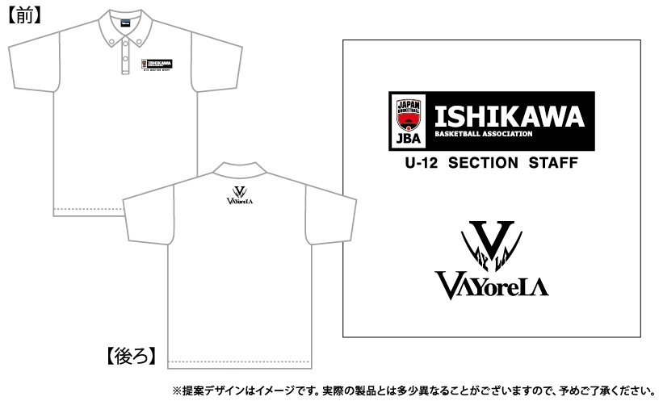
①ボタンダウンポロシャツ
プリント：昇華プリント
2色：ﾌﾞﾗｯｸ･ﾚｯﾄﾞ
素材：POLYESTER100％
本体カラー：ホワイト
価格：3,900円（税込）

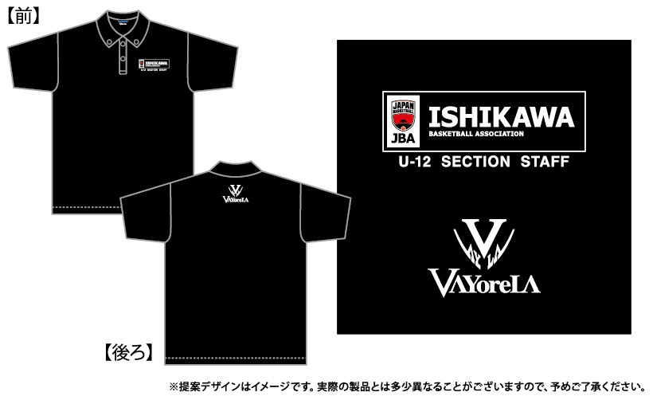
②ボタンダウンポロシャツ
プリント：昇華プリント
2色：ﾎﾜｲﾄ･ﾚｯﾄﾞ
素材：POLYESTER100％
本体カラー：ブラック
価格：3,900円（税込）

サイズ | SS | S | M | L | LL | 3L | 4L | 5L | 6L | 小計数量 | 小計金額
総丈（㎝） | 62 | 65 | 68 | 71 | 74 | 77 | 80 | 82 | 84
身幅（㎝） | 44 | 47 | 50 | 53 | 56 | 60 | 64 | 68 | 72
①ホワイト |  |  |  |  |  |  |  |  |  | 0 | ¥0
②ブラック |  |  |  |  |  |  |  |  |  | 0 | ¥0
☆黄色部分に数量↑や必要事項↓を入力してください |  |  |  |  |  |  |  | 合計金額 |  | ¥0
 |  |  |  | 価格 | ¥3,900 | （税込）
【ご注文者】
チーム名 |  |  |  |  |  |  |  | ご氏名
ご住所 | 〒 |  |  |  |  |  |  | TEL

 | ご注文締切日 |  |  |  |  | 8月9日（月）

